Sheet1
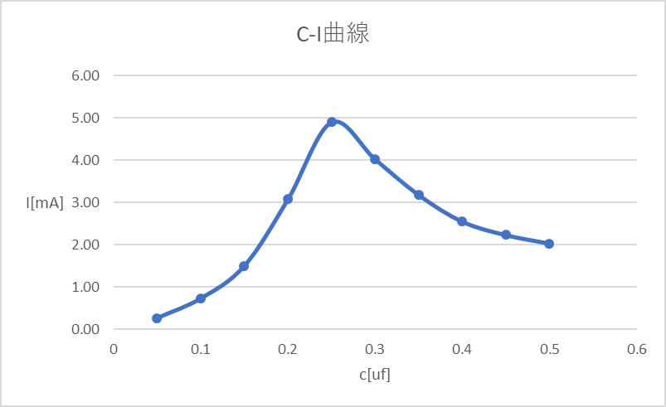
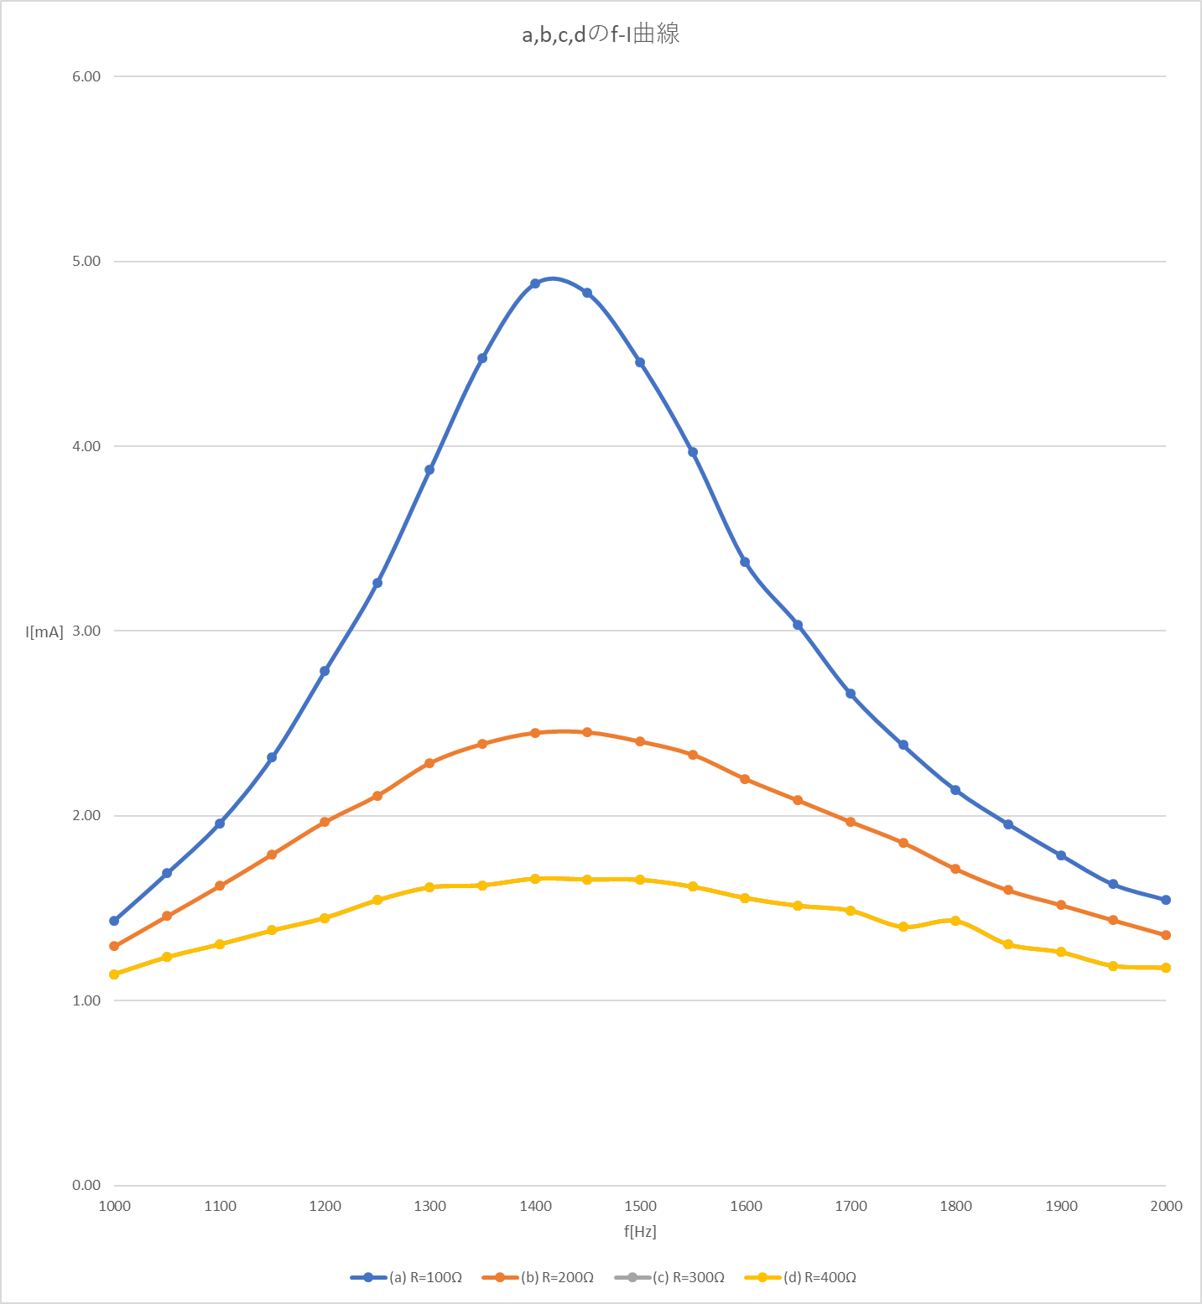
表2 C=0.25[μF] 一定,出力電圧=0.5[V] 一定

f-I , f-Vc 曲線
a,b,c,dのf-I曲線
 | f[Hz] | Xc[Ω] | (a) R=100Ω |  | (b) R=200Ω |  | (c) R=300Ω |  | (d) R=400Ω
 | Hz | Ω | Vc[V] | I[mA] | Vc[V] | I[mA] | Vc[V] | I[mA] | Vc[V] | I[mA]
 | 1000 | 636.61977237 | 0.913 | 1.43 | 0.825 | 1.30 | 0.728 | 1.14 | 0.728 | 1.14
 | 1050 | 606.30454511 | 1.024 | 1.69 | 0.884 | 1.46 | 0.749 | 1.24 | 0.749 | 1.24
 | 1100 | 578.74524761 | 1.134 | 1.96 | 0.938 | 1.62 | 0.755 | 1.30 | 0.755 | 1.30
 | 1150 | 553.58241075 | 1.282 | 2.32 | 0.992 | 1.79 | 0.764 | 1.38 | 0.764 | 1.38
 | 1200 | 530.51647697 | 1.476 | 2.78 | 1.043 | 1.97 | 0.768 | 1.45 | 0.768 | 1.45
 | 1250 | 509.29581789 | 1.661 | 3.26 | 1.074 | 2.11 | 0.786 | 1.54 | 0.786 | 1.54
 | 1300 | 489.70751721 | 1.896 | 3.87 | 1.119 | 2.29 | 0.79 | 1.61 | 0.790 | 1.61
 | 1350 | 471.57020175 | 2.111 | 4.48 | 1.126 | 2.39 | 0.766 | 1.62 | 0.766 | 1.62
 | 1400 | 454.72840883 | 2.219 | 4.88 | 1.113 | 2.45 | 0.755 | 1.66 | 0.755 | 1.66
 | 1450 | 439.04811887 | 2.12 | 4.83 | 1.076 | 2.45 | 0.727 | 1.66 | 0.727 | 1.66
 | 1500 | 424.41318158 | 1.891 | 4.46 | 1.019 | 2.40 | 0.702 | 1.65 | 0.702 | 1.65
 | 1550 | 410.72243379 | 1.629 | 3.97 | 0.957 | 2.33 | 0.664 | 1.62 | 0.664 | 1.62
 | 1600 | 397.88735773 | 1.343 | 3.38 | 0.875 | 2.20 | 0.619 | 1.56 | 0.619 | 1.56
 | 1650 | 385.83016507 | 1.171 | 3.04 | 0.804 | 2.08 | 0.584 | 1.51 | 0.584 | 1.51
 | 1700 | 374.48221904 | 0.997 | 2.66 | 0.737 | 1.97 | 0.557 | 1.49 | 0.557 | 1.49
 | 1750 | 363.78272707 | 0.867 | 2.38 | 0.675 | 1.86 | 0.509 | 1.40 | 0.509 | 1.40
 | 1800 | 353.67765132 | 0.757 | 2.14 | 0.606 | 1.71 | 0.506 | 1.43 | 0.506 | 1.43
 | 1850 | 344.11879587 | 0.673 | 1.96 | 0.55 | 1.60 | 0.449 | 1.30 | 0.449 | 1.30
 | 1900 | 335.06303809 | 0.599 | 1.79 | 0.509 | 1.52 | 0.423 | 1.26 | 0.423 | 1.26
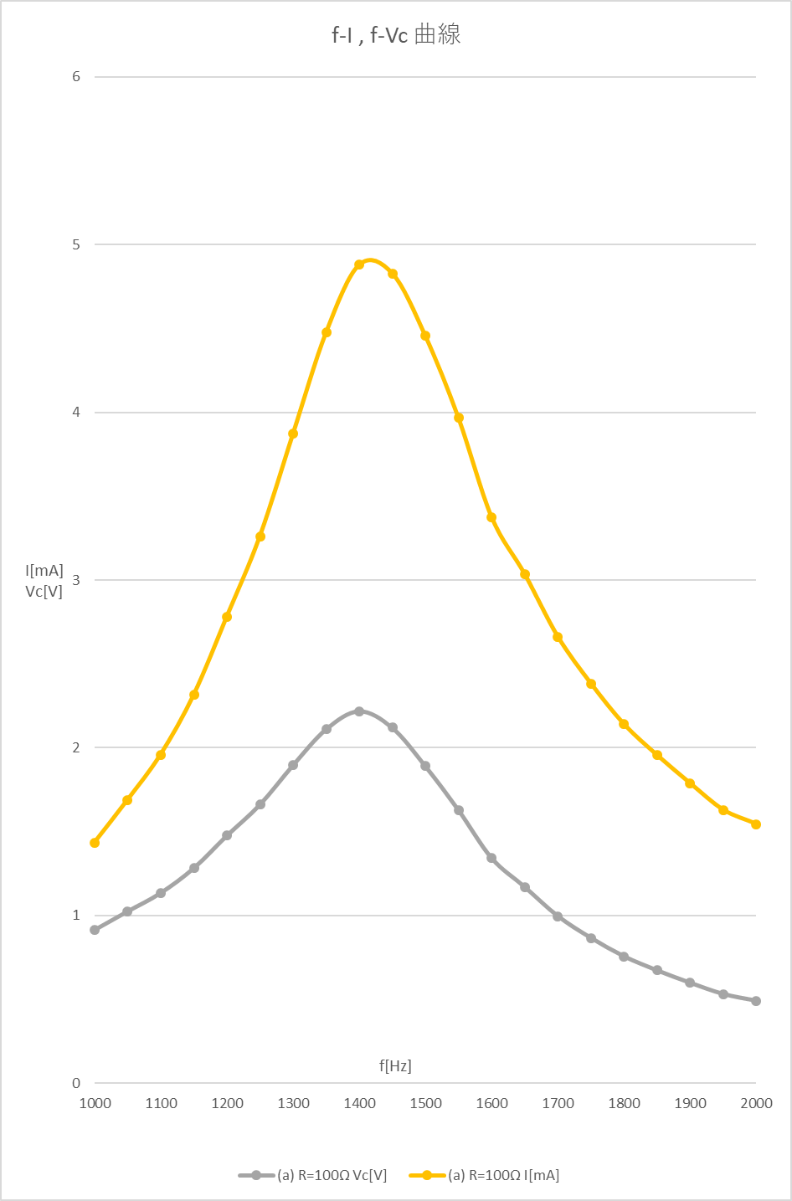
 | 1950 | 326.47167814 | 0.532 | 1.63 | 0.469 | 1.44 | 0.388 | 1.19 | 0.388 | 1.19
 | 2000 | 318.30988618 | 0.492 | 1.55 | 0.432 | 1.36 | 0.375 | 1.18 | 0.375 | 1.18

表3 電源電圧=0.5[V] 一定,共振点の周波数=1400[Hz],R=100[Ω]

C-I曲線
 |  | 計算値 | 測定値 | 計算値
 | C[μF] | Xc[Ω] | Vc[V] | I[mA]
 | 0.05 | 2273.6420442 | 0.606 | 0.27
 | 0.1 | 1136.8210221 | 0.831 | 0.73
 | 0.15 | 757.88068139 | 1.138 | 1.50
 | 0.2 | 568.41051104 | 1.750 | 3.08
 | 0.25 | 454.72840883 | 2.229 | 4.90
 | 0.3 | 378.94034069 | 1.525 | 4.02
 | 0.35 | 324.80600631 | 1.032 | 3.18
 | 0.4 | 284.20525552 | 0.724 | 2.55
 | 0.45 | 252.6268938 | 0.563 | 2.23
 | 0.5 | 227.36420442 | 0.461 | 2.03

